Задание 2_1
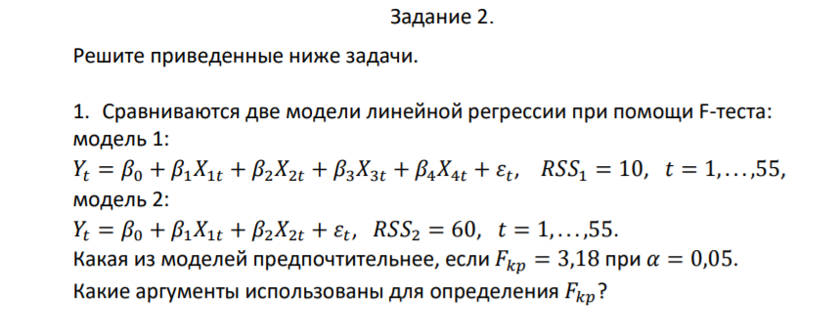
 | F-тест: тест на короткую или длинную регрессию | ~ Тест Рамсея

 | h0: x3 = 0; x4 = 0 | (наложенные ограничения)
 | h1: x3!= 0; x4!= 0 | (отвергаем наложенные ограничения)
 | Суть данного теста:
 | Стоит ли включать в нашу регрессию дополнительные факторы: x3, x4
 | Или же стоит оставить короткую регрессию

 | Для этого находим Fнабл

 | F = ((RSSr - RSSur)/q)/(RSSur/(n-m))
F | Наблюдаемое значение F
RSSur | это сумма квадратов остатков в регрессии без ограничения (unrestricted) - длинная регрессия
RSSr | это сумма квадратов остатков в регрессии с ограничениями (restricted) - короткая регрессия
q | количество линейных ограничений
n | объем выборки
m | количество регрессоров+1

В нашей задаче:
RSSur | 10
RSSr | 60
q | 2 | (сколько факторов не значимых, то есть, их нет в короткой регрессии)
n | 55
m | 5

Теперь мы имеем все знач для подсчета F

F= | 125
Теперь сравниваем Fнабл с Fкр
Fкр = | 3.182609852

Вывод:
В нашем случае Fнабл > Fкр; принимаем гипотезу h1, о том, что факторы x3 x4 значимы для регрессии в целом, наложенные ограничения не имеют места быть
Предпочтительней 1 модель (длинная регрессия)
Для определения Fкр мы использовали несколько аргументов: 1: q = 2; 2: n-m = 50

Задание 2_2
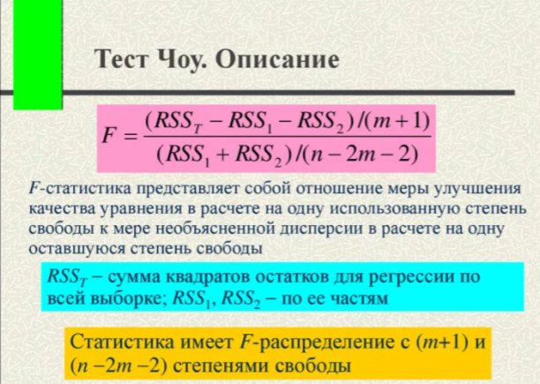
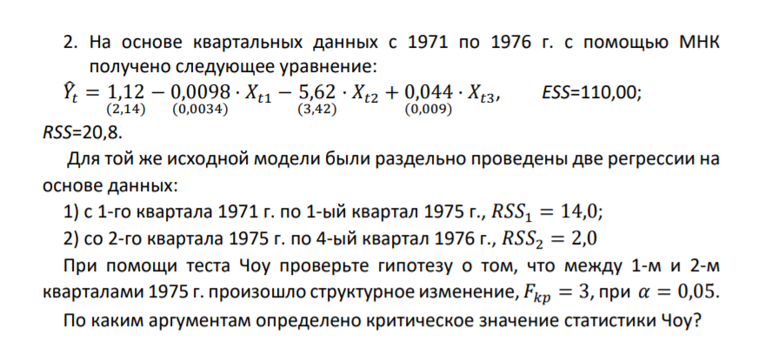
Процедура теста Чоу:
Мы определяем, есть ли структурные сдвиги в выборке.
Структурный сдвиг - это фактор, который изменяет наш коэф модели

h0: | bi' = bi'' | Выборка является однородной, нет структурного сдвига
h1: | bi' != bi'' | Выборка не является однородной, есть структурный сдвиг
bi' | это первая регрессия
bi'' | это вторая регрессия

F сравнивается с Fкр фишера

RSSt | RSS для всей выборки
k = m | кол-во факторов
n | объем выборки

Для нашей задачи:
RSSt | 20.8
RSS1 | 14
RSS2 | 2

k | 3

На основе квартальных данных
Кол-во лет | 6
кварталы | 4
n | 24

F= | 1.2
Fкр | 3.0069172799

F < Fкр, h0 не отвергаем, наши выборки однородны, нет структурного сдвига, и целесобразно использовать одну линию регрессии
Между 1 и 2 кварталами 1975 не произошло структурного изменения
Критическое значение статистики Чоу по 1: m+1, по 2: n-2*m-2 или же (n-(2*(k+1)))

Задание 2_3
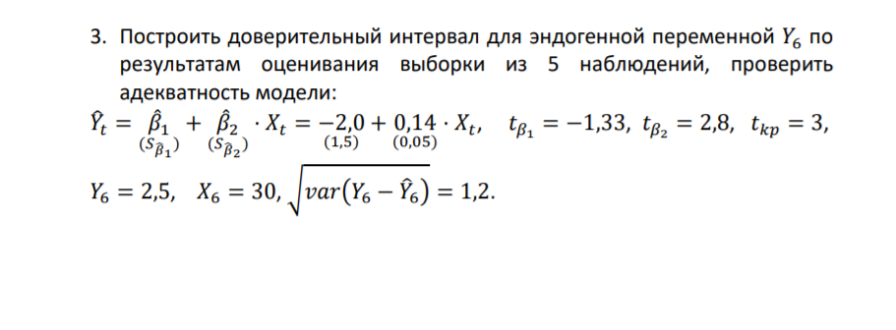
Для решения данной задачи нам надо:
1: проверить все коэф регрессии на значимость.
2; найти u ( u=tкр*корень(var(y6-y6^)) )
3: найти yt^ (y6^=-2 + 0,14*x6)
4: найти левую и правую границу диапазона (y6^-u до y6^+u)
5: если y6 (реальный) подходит в диапазон из 4 пункта, то модель адекватна!

Проверка на значимость статистических коэфициентов
y-пер = b1 = константа
b1 | -2
mb1=sb1 | 1.5 | ст ошибка конст | Гипотезы для проверки на значимость
tb1 | -1.33
как получили tb1=b1/sb1 | -1.3333333333 |  | h0: параметр модели статистически значим (если t < tкр)
tb1 < tкр | принимаем h0 гипотезу |  | h1: параметр модели статистически не значим (если t > tкр)
Константа не значима
b2 | 0.14
mb2 = sb2 | 0.05 | ст ошибка коэф
tb2 | 2.8 | получили через tb2 = b2/mb2 : |  | 2.8
tкр | 3
tb2 < tкр | принимаем h0 гипотезу
Фактор не значим
n | 5
корень(var(y6-y6^)) | 1.2

t = | 3
s | 1.5
s2 | 0.05

u = t*корень(var(y6-y6^))
u= | 3.6

y(реальное) | 2.5

ищем y^(предикт)
Модель имеет вид:
yt^=-2+0,14*xt
Подставим x6 для y6^
y6^ = -2+0,14*30
y6^ | 2.2 | (предикт) - значение, которое должно получиться по нашей модели для y6^ = -2 + 0,14*30

РЕШЕНИЕ
Строим доверит интервал
смотрим, попадает ли y реальный (y6=2,5) в диапазон от y^-U до y^+U

левая граница | -1.4
правая граница | 5.8

Проверка | у нас наша y реальный должен войти в диапазон: -1,4 < 2,5 < 5,8
1,4 < 2,5 < 5,8

ВЫВОД:
Так как наш yреальный = 2,5 вошел в диапазон от -1,4 до 5,8; значит наша модель адекватна!

